关系图
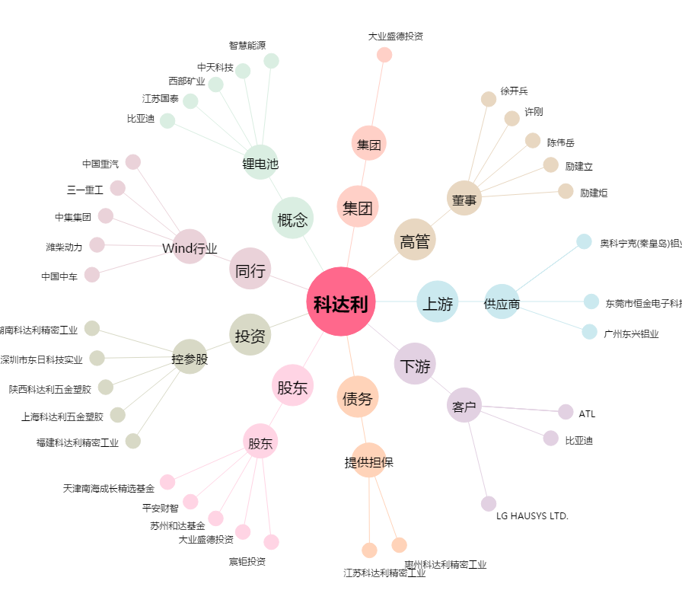
科达利[002850.SZ] - 关系概览图

